FIRISA
 |  |  |  |  |  |  |  |  |  |  |  |  |  | FIRISA® Sistema di armatura filettata

 |  |  |  |  |  |  |  |  |  |  |  |  |  |  |  |  |  | ORDINAZIONE

Progetto: |  |  |  |  |  |  |  |  |  |  |  |  |  |  |  | Data:
Indirizzo: |  |  |  |  |  |  | Ingegnere: |  |  |  |  | Impresa di costruzioni: |  |  |  | Commenti:

Tappa:
N° Piano: |  |  |  | Dis.:
N° Lista: |  |  |  | Appr.:

Forme e connesioni
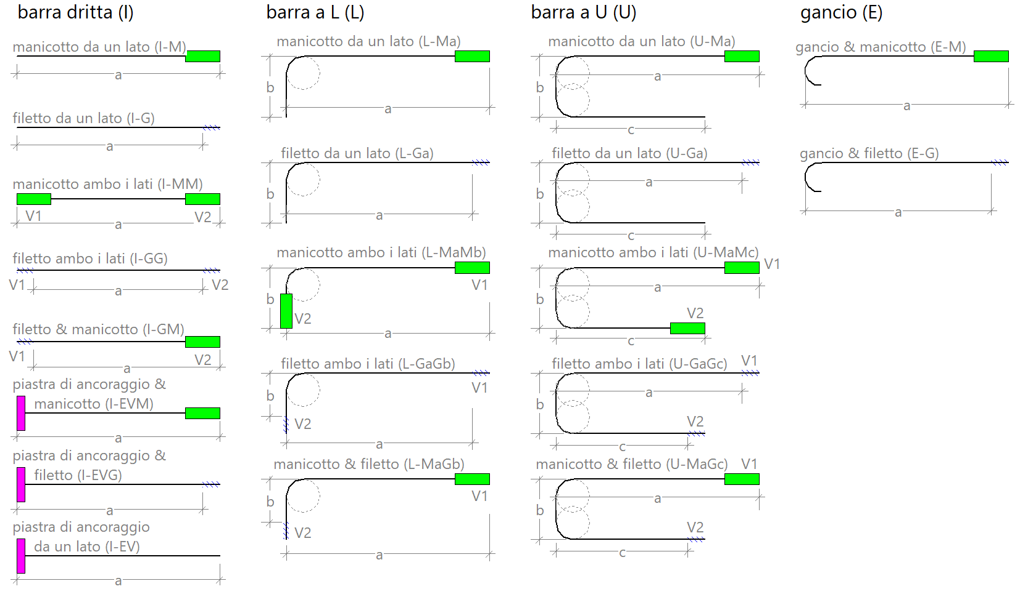

Ma: manicotto lunghezza parziale a / Gb: filetto lunghezza parziale b

Sistema di armatura filettata: |  |  |  | FIRISA® R |  | Tipo d'acciaio: |  |  | B500B

Pos. | ø | Qtà [Pz.] | Forma | Dimensioni |  |  |  | Tipo |  | Applicazione |  |  |  |  | Accessori |  | Esempio
 |  |  |  | a [cm] | b [cm] |  | c [cm] |  |  | V1 |  |  | V2

 |  |  |  |  |  |  |  |  |  |  |  |  |  |  |  |  | Pos. |  | BSP1
 |  |  |  |  |  |  |  |  |  |  |  |  |  |  |  |  | ø |  | 16
 |  |  |  |  |  |  |  |  |  |  |  |  |  |  |  |  | Pz. |  | 50
 |  |  |  |  |  |  |  |  |  |  |  |  |  |  |  |  | Forma |  | U
 |  |  |  |  |  |  |  |  |  |  |  |  |  |  |  |  | a [cm] |  | 85
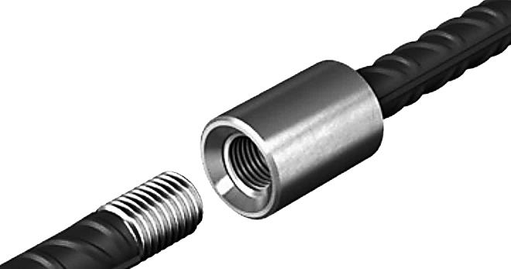
 |  |  |  |  |  |  |  |  |  |  |  |  |  |  |  |  | b [cm] |  | 25
 |  |  |  |  |  |  |  |  |  |  |  |  |  |  |  |  | c [cm] |  | 85
 |  |  |  |  |  |  |  |  |  |  |  |  |  |  |  |  | Tipo |  | U-MaMc
Altre possibili forme di piegatura e combiazioni disponibili su richiesta. |  |  |  |  |  |  |  |  |  |  | SH: Elemento di fissaggio VL-100: Listello di montaggio s = 100mm |  |  |  |  |  | V1 |  | NDA/P-16/16
 |  |  |  |  |  |  |  |  |  |  |  |  |  |  |  |  | V2 |  | NDA/P-16/18
Pezzi ordinati singolarmente |  |  |  |  |  |  |  |  |  |  |  |  |  |  |  |  | Accessori |  | SH
Pos. | ø | Qtà | Pezzo d'ordine

Fischer Rista AG ǀ Hauptstrasse 90 ǀ 5734 Reinach ǀ 062 - 288 15 75 ǀ www.fischer-rista.ch

